Planilha1
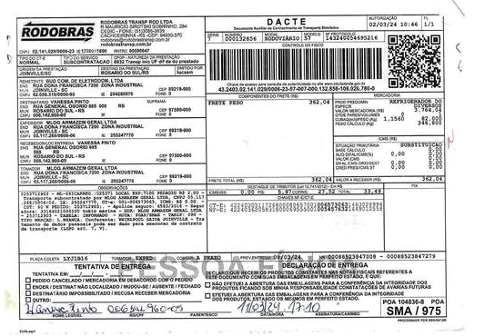
Credito
SIM
GESTÃO
REVERSA

